상품제안서
마가방사각블랙 | 상품코드: F25918

 |  |  |  |  |  |  | 02-412-0044 | www.easy1.co.kr
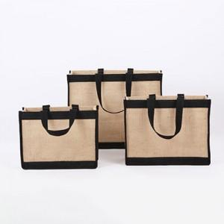

【상세/제작정보】 | ★인쇄 시안 내 빼다, 누끼가 있을 시 인쇄비가 추가될수 있으니 반드시 확인해주시기 바랍니다. ★발주전 색상재고 먼저 확인 부탁드립니다! ★제품의색상,인쇄색상은 화면과 다소 차이가 있을 수 있습니다. ※ opp포장 포함 된 제품 입니다.

【인쇄/포장옵션】 | 실크 / OPP(비닐)

【공급단가】 | 수량 | 100~ | 300~ | 500~ | 1,000~ | 3,000~
*VAT별도 | (소)270*110*210mm | 5,870원 | 5,780원 | 5,640원 | 5,490원 | 5,400원
 | (중)310*120*240mm | 6,250원 | 6,150원 | 6,000원 | 5,850원 | 5,750원
 | (대)390*160*310mm | 7,120원 | 7,010원 | 6,840원 | 6,660원 | 6,550원

【상품 URL】 | https://easy1.co.kr:443/src/goods_detail.php?gdno=25918

